Sheet1
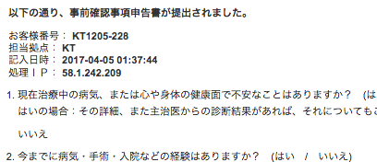

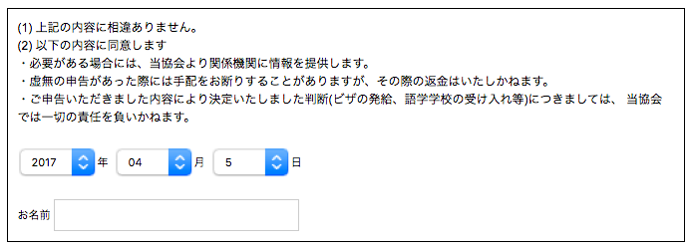

お客様番号： KT1205-228
担当拠点： KT
記入日時： 2017-04-05 01:37:44
処理ＩＰ： 58.1.242.209
お客様日付： 2017-04-05
お客様名前： テスト太郎
総合判定： OK

この３行を追加してください。
総合判定は、
１～５が全て「いいえ」で、６に何も入力されていない場合 ＝＞ OK
それ以外の場合 ＝＞ NG
（つまり、sodan-xxxにメールを送る場合はNG、送らない場合はOKとなります。）

